财报估计法
市值估计法

 | 格力 | 对应估价 | 对应波动 | 文字描述 | 估计

 | 中报：净利润126.73亿 同比增长10.53% | 36.59 |  |  | s
 | 最新-中报：净利润126.73亿 同比增长10.53%

 | 03-31-
 | 第一季度：净利润41.09亿 同比增长2.6% | 35 |  | 跌5
 | 2022-
 | 净利润245.07亿 同比增长6.26% | 28 | 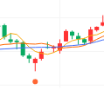 | 小涨4
 | 2021-
 | 净利润230.64亿 同比增长4.01% | 33 | 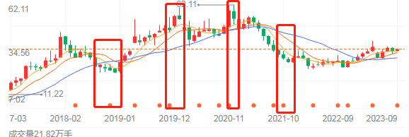 | 小涨2
 | 2020-
 | 净利润221.75亿 同比下降10.21% | 60 |  | 暴跌14
 | 2019-
 | 净利润246.97亿 同比下降5.75% | 50 |  | 跌5
 | 2018-
 | 净利润262.03亿 同比增长16.98% | 26 |  | 小涨10
 | 2017-
 | 净利润224.02亿 同比增长44.87% | 17 |  | 暴涨15快

往期股市波动法
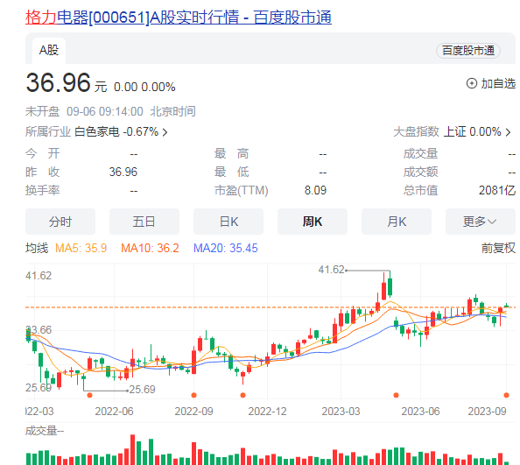
格力股票
月线
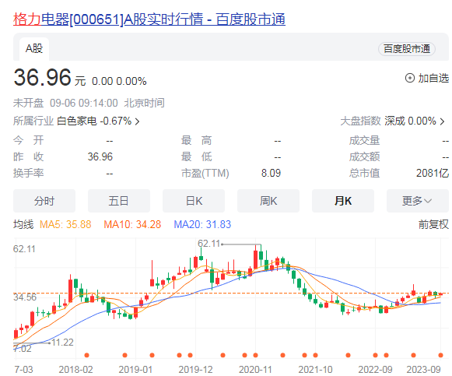
周线

同类型股市市值估计法
格力股票
月线
 | 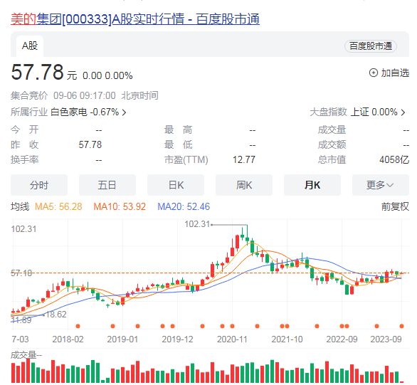 | 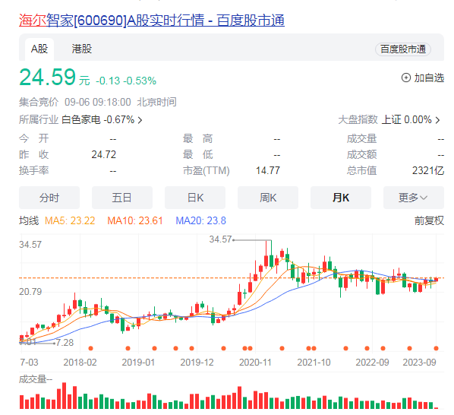
周线
 | 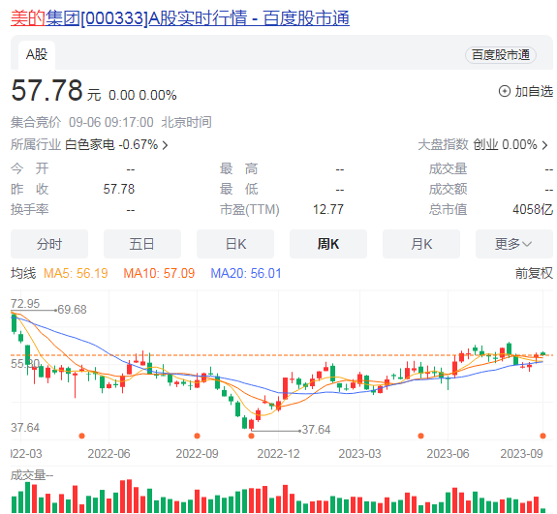 | 